Накладная-№3
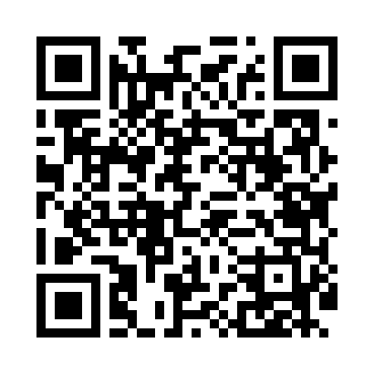
Номер товарно-транспортной накладной: |  |  | Торговый представитель: Karimov Amirjon
Поставщик: Toshkent falcon fly 2 |  |  | Телефон торгового представителя: +
Дата отгрузки: 05.11.2025 |  |  | Контрагент: """" Klient
Дата консигнации: |  |  | Адрес:
Доставщик: |  |  | Телефон:
Телефон доставщика:
Время заказа: 05.11.2025 16:18:28
№ | Штрих-код | Название товаров (работ,услуг) | Количество | Количество в кейсе | Цена | Сумма
 |  |  | 10 |  |  | 312000
1 | 6915646559390 | Пластмасса ликоб 5.6" A363 14.2x14.2x5.4cm DB -59-39 | 1 | 1 шт. | 15,000 | 15,000
2 | 6901234190038 | Бамбукли соусница 6.5x6.5x3 см DB-19-3 | 3 | 3 шт. | 12,000 | 36,000
3 | 6900420141250 | Керамическая салатница YL-1583C-3P DB-141-25 | 1 | 1 шт. | 19,000 | 19,000
4 | 6915641655110 | Пластмасса салатница 27.5x15x3 см DB-59-34 | 1 | 1 шт. | 30,000 | 30,000
5 | 6915646512036 | Пластмасса ликоб AA08 20.6x14.8x5.7 sm DB-59- 25 | 1 | 1 шт. | 31,000 | 31,000
6 | 6901234190250 | Ёгоч Доска 2.5 DB-19-25 | 1 | 1 шт. | 75,000 | 75,000
7 | 6920240023499 | Коврики напольные для ванной комнаты 50*80CM XP-23-49 | 1 | 1 шт. | 72,000 | 72,000
8 | 6805019698729 | Коврик для ванны, 43×75 см, DB-98-72 | 1 | 1 шт. | 34,000 | 34,000
Итого: 312000

